1
2 土地・気象
1. 位置及び面積 |  |  |  | 令和4年10月1日現在

 |  | 所在地 | 北緯 | 東経 | 海抜
本庁 |  | 四十九町3184番地 | 34°44′59″ | 136°08′32″ | 147.7m
上野支所 |  | 上野丸之内500番地 | 34°46′00″ | 136°07′50″ | 149.8m
伊賀支所 |  | 下柘植728番地 | 34°49′34″ | 136°12′57″ | 186.8m
島ヶ原支所 |  | 島ヶ原4913番地 | 34°46′06″ | 136°03′22″ | 112.0m
阿山支所 |  | 馬場1128番地の1 | 34°49′43″ | 136°10′31″ | 162.0m
大山田支所 |  | 平田656番地の1 | 34°45′49″ | 136°13′07″ | 199.7m
青山支所 |  | 阿保151番地の1 | 34°40′16″ | 136°10′37″ | 188.8m

 | 面積(k㎡)
 | 558.23 |  | 東西 30km 南北 40km

 |  | 出典：国土地理院

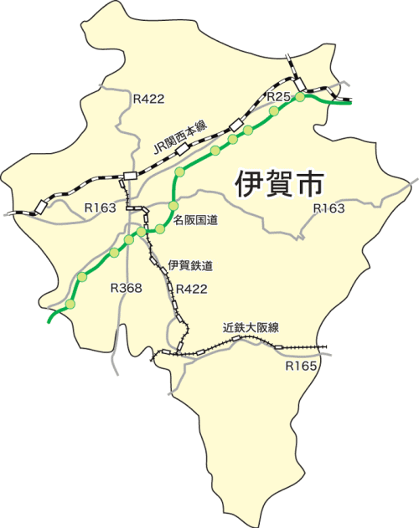

阿山支所
阿山支所

伊賀支所
伊賀支所

一番低い所
木津川 京都府との県境
（島ヶ原）
海抜 77.24ｍ
一番低い所
木津川 京都府との県境
（島ヶ原）
海抜 77.24ｍ
本庁
本庁
上野支所
島ヶ原支所
大山田支所
大山田支所
島ヶ原支所
本庁
本庁

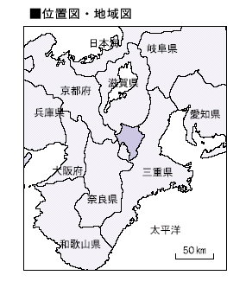
青山支所
青山支所

一番高い所
尼ヶ岳（青山）
海抜 957.6ｍ
一番高い所
尼ヶ岳（青山）
海抜 957.6ｍ

4
 |  |  |  |  |  |  |  |  |  |  | 土地・気象 5
４. 気象概況

年次 | 平均 | 最高 | 最低 | 平均 | 平均 | 年 | 最大 | 最大 | 年間 | 霧 | 雪
 | 気温 | 気温 | 気温 | 相対 | 風速 | 降水量 | 日降水量 | １時間 | 日照時間 | 日数 | 日数
 |  |  |  | 湿度 |  |  |  | 降水量

 | ℃ | ℃ | ℃ | ％ | m/s | mm | mm | mm | 時間 | 日 | 日

H19 | 14.9 | 36.7 | -5.6 | 68 | 2.4 | 1157.5 | 79.0 | 22.0 | 1845.2 | 30 | 11
H20 | 14.6 | 36.4 | -3.9 | 76 | 2.4 | 1394.5 | 74.0 | 59.5 | 1615.8 | 39 | 38
H21 | 14.7 | 35.6 | -5.2 | 77 | 2.5 | 1313.5 | 83.5 | 28.5 | 1777.9 | 36 | 16
H22 | 15.0 | 36.4 | -5.6 | 79 | 2.5 | 1588.5 | 73.5 | 22.0 | 1818.3 | 27 | 19
H23 | 14.6 | 36.7 | -5.2 | 75 | 2.6 | 1656.0 | 104.0 | 25.5 | 1877.3 | 28 | 33
H24 | 14.4 | 36.1 | -8.2 | 74 | 2.7 | 1609.5 | 148.5 | 51.0 | 1777.9 | 29 | 71
H25 | 14.8 | 37.5 | -4.3 | 71 | 2.7 | 1481.0 | 165.0 | 36.0 | 2025.2 | 30 | 62
H26 | 14.5 | 37.0 | -5.3 | 73 | 2.6 | 1345.0 | 160.0 | 54.0 | 1916.7 | 18 | 78
H27 | 15.1 | 37.2 | -3.7 | 74 | 2.5 | 1575.5 | 77.5 | 54.5 | 1722.6 | 33 | 71
H28 | 15.5 | 36.4 | -6.1 | 72 | 2.4 | 1498.5 | 102.0 | 50.5 | 1886.8 | 22 | 41
H29 | 14.4 | 35.6 | -4.5 | 71 | 2.6 | 1541.0 | 212.0 | 29.0 | 1879.5 | 25 | 58
H30 | 15.3 | 38.0 | -6.6 | 71 | 2.5 | 1722.5 | 94.5 | 47.5 | 2059.0 | 28 | 51
R1 | 15.3 | 37.4 | -3.8 | 71 | 2.4 | 1504.5 | 143.5 | 20.0 | 1805.9 | 19 | 57
R2 | 15.4 | 37.8 | -4.2 | 71 | 2.4 | 1720.0 | 95.5 | 30.0 | 1854.4 | 24 | 27
R3 | 15.3 | 36.3 | -4.5 | 74 | 2.6 | 1663.0 | 74.5 | 38.5 | 1894.0 | 34 | 26
R4 | 15.2 | 37.2 | -4.9 | 74 | 2.4 | 1229.5 | 70.0 | 41.5 | 1967.7 | 30 | 38
 | R4 月別状況
1月 | 2.8 | 13.0 | -4.3 | 72 | 2.9 | 20.5 | 12.0 | 2.5 | 141.5 | 0) | 15)
2月 | 2.9 | 14.8 | -4.9 | 67 | 3.3 | 15.0 | 8.5 | 2.0 | 146.3 | 2) | 12
3月 | 8.8 | 23.1 | -3.4 | 70 | 2.6 | 83.0 | 16.5 | 12.0 | 160.7 | 1 | 2
4月 | 14.9 | 28.8 | 0.4 | 70 | 2.4 | 112.0 | 26.5 | 18.0 | 186.7 | 2) | 0)
5月 | 17.8 | 32.3 | 5.6 | 69 | 2.2 | 117.5 | 36.5 | 9.5 | 186.7 | 1) | 0)
6月 | 22.8 | 36.2 | 10.7 | 75 | 2.3 | 150.0 | 65.0 | 29.5 | 191.5 | 2) | 0)
7月 | 26.7) | 37.2) | 19.7) | 79) | 1.9) | 148.0) | 35.5) | 20.0) | 158.3) | 1) | 0)
8月 | 27.4 | 37.1 | 17.7 | 79 | 2.0 | 162.0 | 41.5 | 22.0 | 174.2 | 0) | 0)
9月 | 24.4 | 33.4 | 14.1 | 79 | 2.7 | 244.5 | 70.0 | 41.5 | 143.9 | 1) | 0)
10月 | 16.1 | 30.0 | 4.3 | 77 | 1.9 | 86.5 | 57.0 | 9.5 | 164.4 | 4) | 0)
11月 | 12.0 | 23.1 | 2.4 | 81 | 1.8 | 73.0 | 21.0 | 11.0 | 147.8 | 16) | 0)
12月 | 5.2 | 15.6 | -3.7 | 69 | 3.3 | 17.5 | 6.5 | 3.0 | 165.7 | 0) | 5)
注：値）統計のもととなるデータの20％以下の欠損がある（準正常値） |  |  |  |  |  |  |  |  |  |  | 出典：津地方気象台

月別平均気温と降水量（令和4年）
mm
℃
 |  |  |  |  |  |  |  |  |  |  |  |  | 降水量 | 平均 気温

 |  |  |  |  |  |  |  |  |  |  |  | 1月 | 20.5 | 2.8
 |  |  |  |  |  |  |  |  |  |  |  | 2月 | 15.0 | 2.9
 |  |  |  |  |  |  |  |  |  |  |  | 3月 | 83.0 | 8.8
 |  |  |  |  |  |  |  |  |  |  |  | 4月 | 112.0 | 14.9
 |  |  |  |  |  |  |  |  |  |  |  | 5月 | 117.5 | 17.8
 |  |  |  |  |  |  |  |  |  |  |  | 6月 | 150.0 | 22.8
 |  |  |  |  |  |  |  |  |  |  |  | 7月 | 148.0 | 26.7 | ７月のみ準正常値
 |  |  |  |  |  |  |  |  |  |  |  | 8月 | 162.0 | 27.4
 |  |  |  |  |  |  |  |  |  |  |  | 9月 | 244.5 | 24.4
 |  |  |  |  |  |  |  |  |  |  |  | 10月 | 86.5 | 16.1
 |  |  |  |  |  |  |  |  |  |  |  | 11月 | 73.0 | 12.0
 |  |  |  |  |  |  |  |  |  |  |  | 12月 | 17.5 | 5.2
 |  |  |  |  |  |  |  |  |  |  |  | ※グラフ計算用

